はじめに

はじめに
特別支援教育の要となる特別支援教育コーディネーターの仕事の重要性は、増しています。そこで、この仕事を務めるに当たって、その機能を十分発揮することを目的に静岡県特別支援学校長会では、「特別支援教育コーディネーターハンドブック」を作成しました。 なお、作成にあたっては特に支援の重要性が求められている高等学校との連携をベースに作成しました。 発達障害等のある生徒には、「読むこと」「書くこと」「集中すること」などの特定の学習や行動に支援が必要です。そして、障害の特性に応じて対応できる教員の専門性と、相談支援を効果的に進めるための組織的な対応力の一層の向上が重要であると考えます。 支援を効果的に進めるためには、各校の特別支援教育コーディネーターが中心となってセンター的機能を十分に活用することが重要です。 そのために基本的な事項、活動の内容や方法などについて、担当する教員の指針となるよう静岡県特別支援学校長会が作成したリーフレット「８つの支援メニュー」の項立てでハンドブックを作成しました。 校長等の管理職のリーダーシップのもとで、各学校の実情に即した取組を進めていただきたいと思います。 全ての学校における相談支援の実効性が向上し、障害のある生徒一人ひとりの教育的ニーズに応じたきめ細かな指導や支援の実践の蓄積により、本県の特別支援教育が一層充実していくことを期待しています。 特別支援学校教育課題検討委員会（共生・共育部会）

＜目次＞
１ 障害の特性理解・実態把握
２ 個に関する指導
３ 個別の教育支援計画、
個別の指導計画の作成と活用
４ 自立活動の指導
５ 学校体制づくりのサポート
６ ケース会議・研究協力・特別支援
教育にかかわる情報発信
７ 特別支援学校が有するネットワー
クの活用
８ 中高連携体制づくり
資料「特別支援教育に係る文書情報の共有に
ついて（通知）」

１特性理解
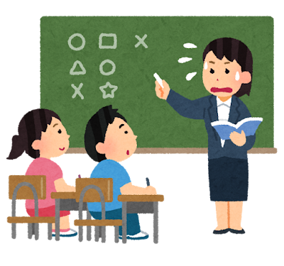
1 | 障害の特性理解・実態把握
 | 特別な支援の必要な生徒に適切な指導と必要な支援を行うためには、生徒の実態把握が不可欠です。特別支援教育コーディネーターは、生徒の実態把握を計画的・組織的に進めていけるよう、情報の収集・共有をしていくことが必要です。 また、生徒の学習上又は生活上の困難さや教育的ニーズを把握し、適切な指導と必要な支援を行うためには、障害の特性理解が必要になります。担任等の関係の教職員だけではなく、全教職員が障害特性を理解しておくことが大切です。
 | チェックポイント
 | ① | 個別の教育支援計画や個別の指導計画等、引継ぎ資料を確認し、把握している。 | □
 | ② | 年度当初に生徒の実態を把握している。授業参観や担任との協議などを通して行っている。 | □
 | ③ | 担任や教科担当等、生徒に関わる教職員からも情報を収集し、多面的に実態を把握している。 | □
 | ④ | 特別支援学校のセンター的機能やスクールカウンセラーなどの外部人材の活用を検討している。 | □
 | ⑤ | 実態把握の際に生徒の様子を否定的に捉えるのではなく、生徒の困難さに寄り添い、良い所や強みにも目を向け、実態を把握している。 | □
 | ⑥ | 校内だけでは解決できない事例においては、外部の専門家に指導を依頼している。（教育センターの出前講座や要請訪問、特別支援学校のセンター的機能、発達障害者支援センター等） | □

3個別の教育支援計画
3 | 個別の教育支援計画、個別の指導計画の作成と活用
 | 対象生徒に学習上または生活上の困難さや特別な教育的ニーズがあると判断したら「個別の教育支援計画」や「個別の指導計画」の作成を検討しましょう。 「個別の教育支援計画」は、関係機関と連携し効果的な支援を一貫して行うためのものです。本人・保護者の同意を得た上で、関係機関と情報を共有したり、中学校と高校間、進路先等へ引き継いだりすることでその目的を果たします。保護者や本人の了承や協力を得ながら作成し、支援の幅を広げましょう。 「個別の指導計画」は、学校の教育課程に基づき、校内で連携して生徒の特性等に応じた指導を行うために、指導の目標や内容、方法等を示した計画です。

(1) | 「個別の教育支援計画」チェックポイント
 | ① | 「個別の教育支援計画」の様式が校内で定められている。 | □
 | ② | 本人・保護者の願いや思いを十分に聞き取ることができている。 | □
 | ③ | 生徒に関わる福祉、医療や労働機関などが「個別の教育支援計画」に記載され、連携を図っている。 | □

(2) | 「個別の指導計画」チェックポイント
 | ① | 「個別の指導計画」の様式が校内で定められている。 | □
 | ② | 「個別の指導計画」の有用性を校内教職員が理解し、対象生徒の実態把握について協力体制がとれている。 | □
 | ③ | 「個別の指導計画」で対象生徒の困難さに対する指導内容や支援内容を明確にし、日々の授業等での支援に結びつけていく協力体制がとれている。 | □
 | ④ | ＰＤＣＡサイクルで「個別の指導計画」を見直している。 | □

(3) | 「個別の教育支援計画」「個別の指導計画」共通チェックポイント
 | ① | 該当生徒が中学時代に二つの計画の対象者であったか、引継ぎを受けて（確認がとれて）いる。 | □
 | ② | 二つの計画は、通級による指導を受ける生徒に対し全員作成すると規定されていることを知っている。 | □
 | 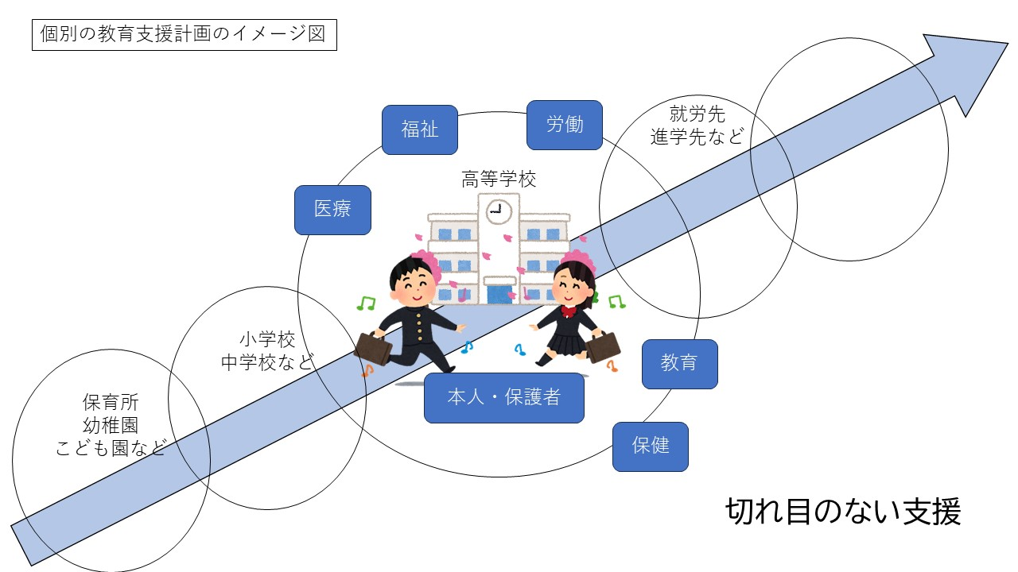
【参考資料】 「個別の教育支援計画の作成と活用」「個別の指導計画に基づいた授業づくり」 （静岡県総合教育センターＨＰ▶ 「特別支援教育」▶「特別支援教育の授業づくり」に関する資料（H23）▶「特別支援教育の授業づくり」に関する資料▶）

4 自立活動
4 | 自立活動の指導
 | 自立活動は、特別支援学校、特別支援学級、通級による指導の場において、特別に設けられた指導領域です。自立活動のねらいは、「個々の生徒が自立を目指し、障害による学習上又は生活上の困難を主体的に改善・克服するために必要な知識・技能・態度及び習慣を養い、もって心身の調和的発達の基盤を培う」と示されています。 特別支援学校学習指導要領解説自立活動編には、発達障害のある児童生徒の抱える困難さの状況とその指導内容が自立活動の区分ごとに具体的に書かれています。高等学校での活用例も載っていますので、生徒の抱える困難さの状況や要因を把握し、指導内容を考える際の参考にしましょう。 参考資料には、自立活動の視点での実態把握や指導の実際、単位認定についてなどが紹介されています。

 | チェックポイント
 | ① | 特別支援教育の指導領域に「自立活動」があることを知っている。 | □
 | ② | 特別支援学校学習指導要領「自立活動」を読んだことがある。 | □
 | ③ | 「自立活動」の内容は６区分27項目で整理されていることを知っている。 | □
 | ④ | 通級指導教室では、「自立活動」の目標や内容を参考とし、具体的な目標や内容を定め、指導を行っていることを知っている。 | □

 | 【参考資料】
 | ①「発達障害を対象とした通級指導教室のスタートブック 」 （静岡県総合教育センターＨＰ▶ 「特別支援教育」▶ ）
 | ②「特別支援学校のセンター的機能活用事例集（高等学校）」 （各県立特別支援学校のＨＰ▶ センター的機能ハンドブック「こんな高校生が困って ます 支援を待っています」▶ ８つの支援メニュー▶ ４ 自立活動の指導▶ ）

 | ③ 「通級による指導について」 （高等学校特別支援教育コーディネーター研修会 高校教育課 所管事項説明資料 ）

５体制づくり
学校としては
まずはここ
次に目指すはここ。学校内での対応、県教委との連携
5 | 学校体制づくりのサポート
 | 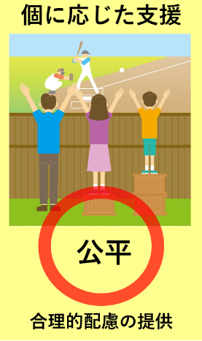 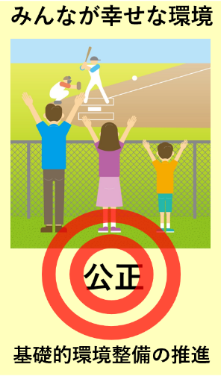 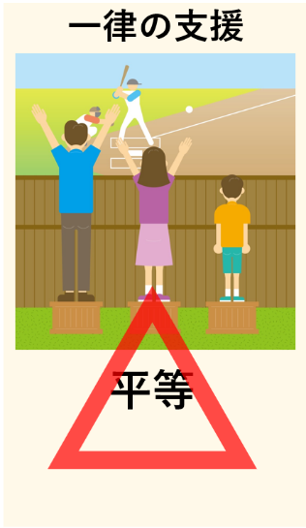 みんなが幸せでいられるために学校としてどのような体制づくりが必要かを考えましょう。また「合理的配慮の提供」を求められた際には、生徒及び保護者と丁寧な話し合いを重ね、学校組織として対応していきましょう。対応を考える上では、特別支援学校のセンター的機能を活用することも大変有効です。
【 学校が目指すイメージ図 】
(1) | 「学校体制づくり」チェックポイント
 | ① | 基礎的環境整備と合理的配慮の概要を理解している。 | □
 | ② | 生徒及び保護者から改善のための情報を把握している。 | □
 | ③ | 校内委員会を開催し、学校ができることを協議・検討している。 | □
 | ④ | 生徒及び保護者と話し合いをして合意点を見つけようとしている。 | □
 | ⑤ | 進級・進学等において、引き継ぎし切れ目ない支援を行っている。 | □

(2) | 「合理的配慮の対応（例）」チェックポイント
 | ① | 障害の状態等に応じた情報保障やコミュニケーションの方法に配慮している。 | □
 | ② | 教材（ICT及び補助用具を含む）の活用について配慮している。 | □
 | ③ | 学習の予定や進め方を分かりやすい方法で知らせている。 | □

(3) | 「基礎的環境整備の対応（例）」チェックポイント
 | ① | 校内でできるバリアフリー化を行っている。 | □
 | ② | 特別支援教育に関する専門性を図るための研修を行っている。(６(２)参照） | □

６ケース会議
6 | ケース会議・研究協力・特別支援教育にかかわる情報発信
 | 「ケース会議」とは、学習上や生活上の特別の支援を必要とする生徒について、実態を把握し、課題を共有し、適切な指導・支援方法について検討する会議のことを言います。担任や各教科担当、部活動顧問等、生徒に関係する先生が集まり会議が行われると良いです。関係する全員が参加できなくても生徒の困り感に寄り添い、指導支援方法について検討することが大切です。 また、「校内研修」は、全教職員の特別支援教育に関する理解を深めるために、継続的に設定されることが望ましいです。支援が必要な生徒に効果的な指導や支援方法は、支援が必要ではないと思われる生徒にとっても、わかりやすく安心して取組める、有効な方法であると気が付くことがあります。

(1) | 「ケース会議」チェックポイント
 | ① | どのような状況で、どんなことで困っているのか等、情報を集め、整理している。（本人が困っていることは氷山の一角と考えましょう。） | □
 | ② | ケース会議を開催する目的、誰が参加するかを明確にしている。 | □
 | ③ | 検討の際の資料として、個別の教育支援計画や個別の指導計画を活用している。 | □
 | ④ | 会議では、①生徒の状況の共有、②課題の明確化、③今後の具体的な支援内容や方針について話し合っている。 | □
 | ⑤ | 会議で出された支援内容や方針を校内で共通理解して取組むようにしている。 | □

(2) | 「校内研修」チェックポイント
 | ① | 特別支援教育に関する研修を年度当初、年間計画の中に位置付けている。 | □
 | ② | 校内の教職員のニーズを把握し、研修内容を検討している。 | □
 | ③ | まとまった時間がとりにくい場合は、職員会議後のミニ研修会や小グループで開催するなど、研修の機会を工夫して設定している。 | □
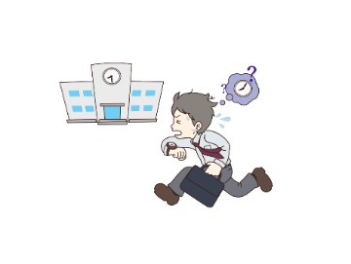
 | ④ | 特別支援教育コーディネーターとして一人で抱え込まずに、校内の職員や特別支援学校のコーディネーター等に相談している。 | □
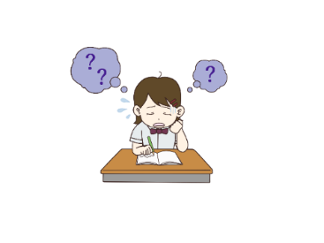
水面上に見える問題行動
＜氷山モデル＞



字を書くのが
苦手
時間通りに行動する
のが苦手
水面下に隠された要因をつかんで支援を検討する
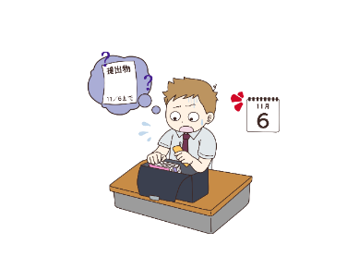
本人の特性
環境・状況の影響

提出物の期限を
守るのが苦手

７ネットワーク
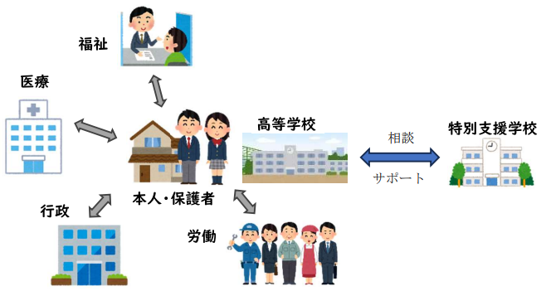
7 | 特別支援学校が有するネットワークの活用
 | 特別な支援が必要な生徒が充実した高校生活を送り、卒業後も生き生きと社会参加をしていくためには、医療や福祉、就労等の関係機関からも必要な支援を受けられることが重要です。高校在学中から関係機関とつながり、卒業後も継続して支援を受けられるようにしましょう。 特別支援学校には、支援を受けられる関係機関の情報や、支援の受け方などのノウハウがあります。困ったときには、特別支援学校の有する関係機関とのネットワークを活用してみましょう。

 | チェックポイント
 | ① | 本人と保護者、担任（必要であればコーディネーター）で、該当生徒の学習上や生活上の困難さや、それに対する配慮等の教育的ニーズを確認している。 | □
 | ② | 連携校である特別支援学校コーディネーターに連絡をとっている。 | □
 | ③ | 生徒の学習上や生活上の困難さや、それに対する配慮等の教育的ニーズについて相談し、必要な支援内容や支援を受けられる関係機関の情報を得ている。（実際に生徒の様子を見てもらったり、直接、話をしてもらったりすることも効果的である。） | □
 | ④ | 必要な支援内容や支援を受けられる関係機関の情報を個別の教育支援計画に記入したり、校内の関係職員に周知したりして、継続的な支援が受けられる体制づくりを行っている。（個別の教育支援計画を作成していない場合は、特別支援学校のコーディネーターの助言を受けながら作成をすることも効果的である。） | □

８連携体制
8 | 中高連携体制づくり
 | 中学校（義務教育学校を含む）と高等学校の連携体制は、支援や配慮が必要な生徒への「切れ目ない支援」を実現するために大切です。進学など環境が変わる移行期には、必要な支援を継続することで、生徒が新たな学びの場で安心して学校生活を送ることにつながります。 支援情報の引継ぎは、生徒の得意・不得意などを高等学校の教員が理解し、高等学校においても生徒が適切な指導・支援を受けるために必要な取組です。日頃から特別支援教育コーディネーターを中心に、学校組織として中学校との連携の充実を図っておくと良いでしょう。

 | チェックポイント
 | ① | 令和６年２月教高第1059通知「特別支援教育に係る文書情報の共有について（通知）」等、情報提供を中学校に依頼していることを知っている。 | □
 | ② | 効果的な指導・支援を「個別の教育支援計画」「個別の指導計画」「中高連携シート」などを使って中学校から引き継ぐ必要を校内で共有している。 | □
 | ③ | 中学校からの引継ぎや相談を、いつ、誰が、なにを、どのように受けるかの計画がある。 | □
 | ④ | 中学校から引継いだ情報を校内で共有し、活用する機会を作っている。 | □
 | ⑤ | 必要に応じて、高等学校の支援体制について中学校へ情報提供することができる。 | □

 | 
 | 👉「特別支援教育に係る文書情報の共有について（通知）」 ※コーディネーター研修会資料より

資料
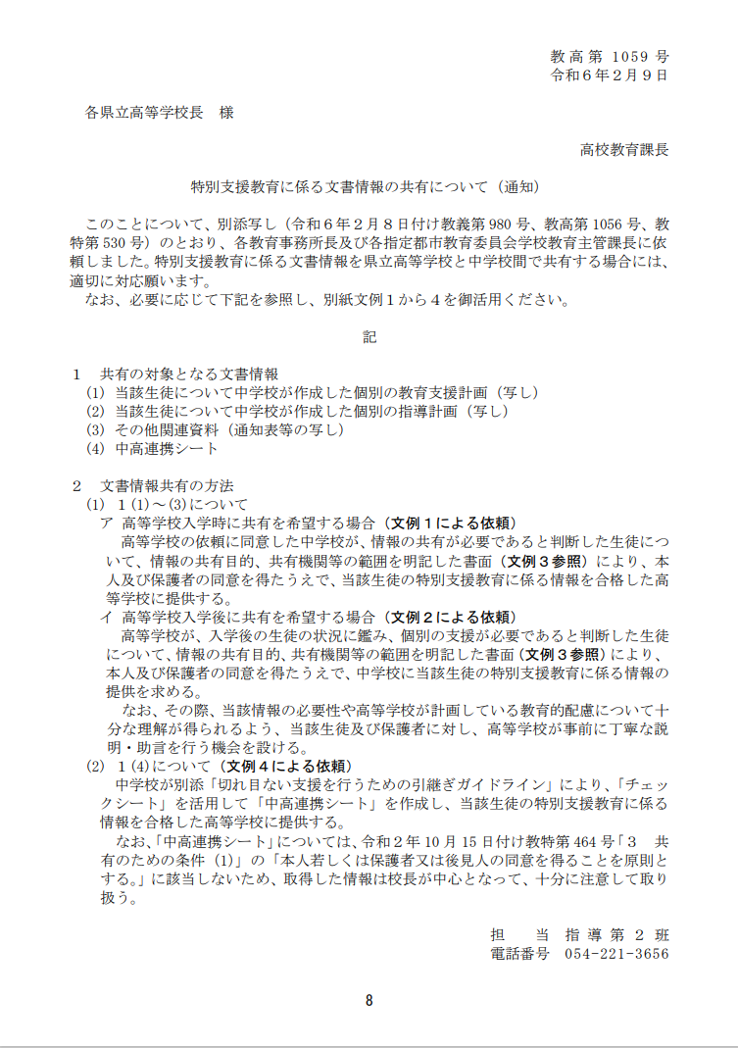

裏紙
一緒に考えましょう！

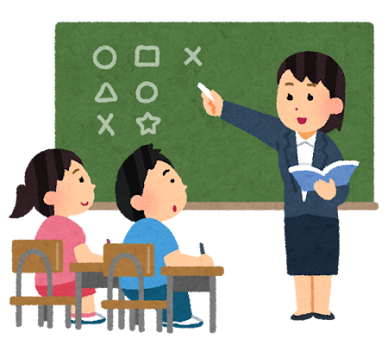

制作 令和６年度 特別支援学校教育課題検討委員会 共生・共育部会

